33 事業所規模（１事業所当たり従業者数）
 | 33 事業所規模（１事業所当たり従業者数）

 | 時点 2021(R3)年6月1日（２～３年毎） |  |  |  |  |  |  | 平 均 値 |  |  |  | 10.2
 | 単位 人, 人 |  |  |  |  |  |  | 標準偏差 |  |  |  | 3.0
 | 市町村名 | 指標 | 順位 |  | 従業者数 |  | 市町村名 | 指標 | 順位 |  | 従業者数

 | 千葉県 | 11.8 |  | － |  | 2,151,386 | 八街市 | 8.8 |  | 37 |  | 20,712
 | 千葉市 | 14.8 |  | 5 |  | 411,172 | 印西市 | 14.3 |  | 7 |  | 34,676
 | 銚子市 | 7.6 |  | 45 |  | 23,531 | 白井市 | 11.7 |  | 15 |  | 19,980
 | 市川市 | 10.6 |  | 18 |  | 122,660 | 富里市 | 11.2 |  | 17 |  | 17,129
 | 船橋市 | 12.7 |  | 9 |  | 192,205 | 南房総市 | 5.8 |  | 53 |  | 10,511
 | 館山市 | 7.4 |  | 47 |  | 17,839 | 匝瑳市 | 7.7 |  | 43 |  | 11,723
 | 木更津市 | 10.0 |  | 27 |  | 52,229 | 香取市 | 7.9 |  | 41 |  | 25,146
 | 松戸市 | 10.1 |  | 25 |  | 131,013 | 山武市 | 9.4 |  | 32 |  | 15,291
 | 野田市 | 11.8 |  | 14 |  | 55,330 | いすみ市 | 7.0 |  | 49 |  | 10,327
 | 茂原市 | 10.1 |  | 25 |  | 32,716 | 大網白里市 | 7.3 |  | 48 |  | 9,418
 | 成田市 | 16.9 |  | 3 |  | 88,154 | 酒々井町 | 10.3 |  | 20 |  | 7,705
 | 佐倉市 | 11.6 |  | 16 |  | 51,439 | 栄町 | 10.3 |  | 20 |  | 4,688
 | 東金市 | 10.4 |  | 19 |  | 23,260 | 神崎町 | 9.0 |  | 36 |  | 1,859
 | 旭市 | 8.7 |  | 38 |  | 24,752 | 多古町 | 9.3 |  | 33 |  | 6,832
 | 習志野市 | 14.5 |  | 6 |  | 57,071 | 東庄町 | 7.7 |  | 43 |  | 3,760
 | 柏市 | 12.3 |  | 12 |  | 147,694 | 九十九里町 | 7.8 |  | 42 |  | 4,844
 | 勝浦市 | 6.0 |  | 52 |  | 6,053 | 芝山町 | 17.0 |  | 2 |  | 8,303
 | 市原市 | 12.7 |  | 9 |  | 106,758 | 横芝光町 | 8.2 |  | 39 |  | 7,067
 | 流山市 | 10.2 |  | 23 |  | 43,359 | 一宮町 | 6.6 |  | 50 |  | 3,313
 | 八千代市 | 12.5 |  | 11 |  | 59,569 | 睦沢町 | 9.1 |  | 35 |  | 2,066
 | 我孫子市 | 9.6 |  | 30 |  | 27,032 | 長生村 | 10.2 |  | 23 |  | 4,123
 | 鴨川市 | 9.2 |  | 34 |  | 16,139 | 白子町 | 7.5 |  | 46 |  | 2,838
 | 鎌ケ谷市 | 9.9 |  | 28 |  | 26,779 | 長柄町 | 15.9 |  | 4 |  | 4,303
 | 君津市 | 11.9 |  | 13 |  | 36,721 | 長南町 | 10.3 |  | 20 |  | 3,293
 | 富津市 | 9.5 |  | 31 |  | 16,400 | 大多喜町 | 8.0 |  | 40 |  | 4,049
 | 浦安市 | 19.6 |  | 1 |  | 84,448 | 御宿町 | 5.2 |  | 54 |  | 1,694
 | 四街道市 | 9.7 |  | 29 |  | 23,012 | 鋸南町 | 6.1 |  | 51 |  | 2,155
 | 袖ケ浦市 | 13.4 |  | 8 |  | 26,246

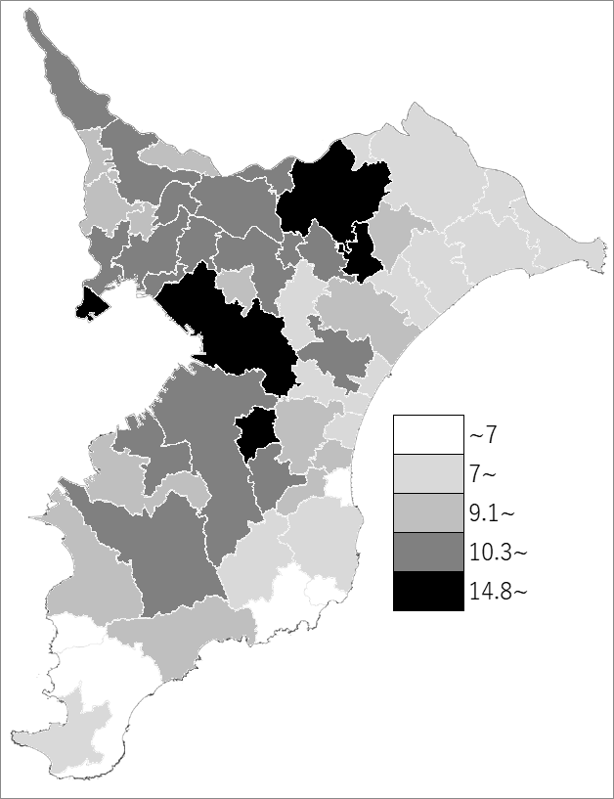
 | 千葉県の推移
 | 従業者数（右軸） | 指標
平成21年 | 2118886 | 10.5
平成24年 | 2042622 | 10.7
平成26年 | 2103767 | 10.3
平成28年 | 2114259 | 10.8
令和3年 | 2151386 | 11.8

《備 考》 ・資料出所 統計課「令和3年経済センサス-活動調査」 ・算出方法 従業者数(民営)÷事業所数(民営) ・千葉県の推移グラフは、平成24年、平成28年及び令和3年は経済センサス-活動調査、 平成21年及び平成26年は経済センサス-基礎調査の数値です。

